（参考）排出係数
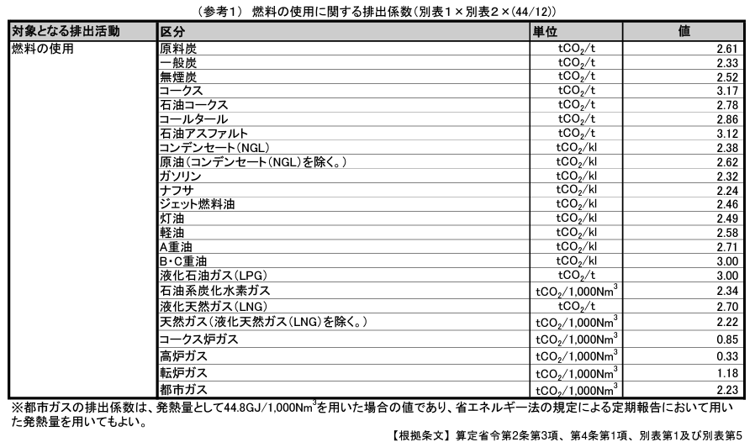

 |  |  |  | 出典；環境省HP https://ghg-santeikohyo.env.go.jp/calc
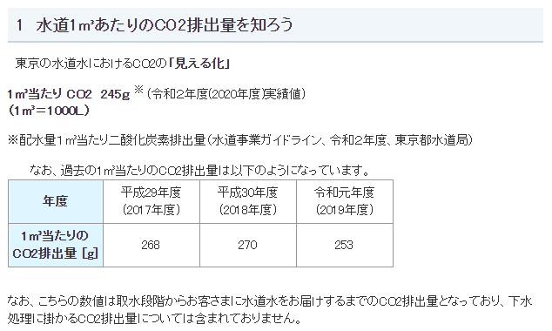

 |  |  |  | 出典；東京都水道局HP https://www.waterworks.metro.tokyo.lg.jp/kurashi/co2.html

（参考）温室効果ガス排出量算定マニュアル（Ver4.8）（令和4年1月）
燃料の種類 | 単位発熱量（GJ/t） | 排出係数（tC/GJ） | A×B×44/12÷1000
 | A | B
ガソリン（揮発油） | 34.6 | 0.0183 | 0.00232
軽油 | 37.7 | 0.0187 | 0.00258
重油 | 39.1 | 0.0189 | 0.00271
灯油 | 36.7 | 0.0185 | 0.00249
LPガス | 50.8 | 0.0161 | 0.00300

